INTRO
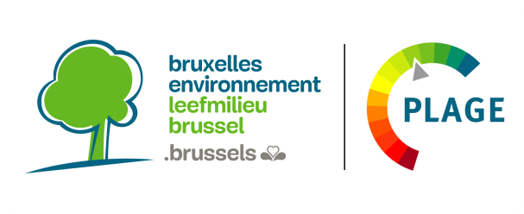

Cet outil s'inscrit dans le cadre de la méthodologie PLAGE et est destiné à toute personne souhaitant mettre en place un PLAGE au sein de son organisation ou souhaitant effectuer des démarches d'utilisation rationnelle de l'énergie (URE).
Situation de l'outil dans la méthodologie PLAGE (6 étapes) :

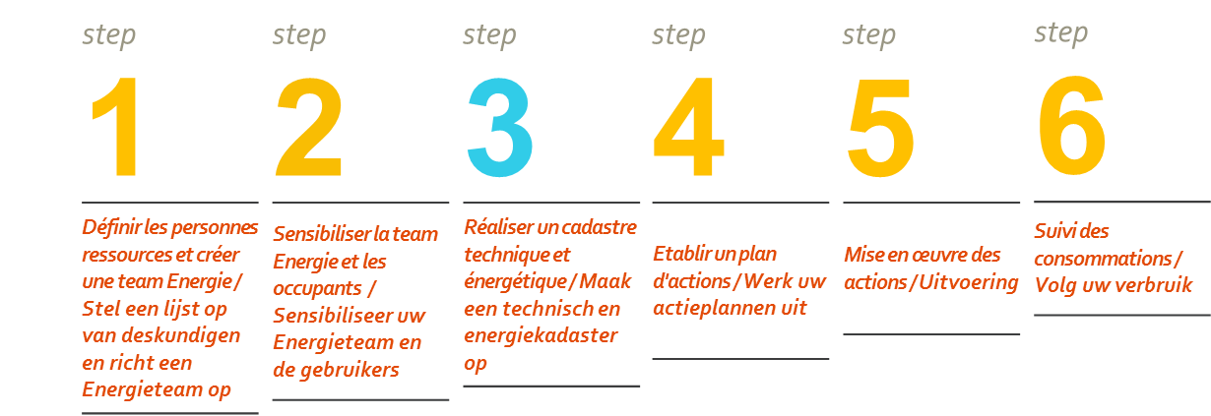

Objectifs
Cet outil vous permettra d'effectuer un audit sur les caractéristiques techniques de votre bâtiment, en prenant en compte l'enveloppe, le chauffage, la ventilation hygiénique, l’eau chaude sanitaire, la climatisation, l'électricité et la comptabilité énergétique. Ce cadastre technique, couplé aux valeurs de superficie et consommations actuelles du bâtiment, vous permettra ensuite d’élaborer un plan d’actions en fonction des manques identifiés.

Utilisation
Dans chacun des onglets thématiques, les différentes problématiques sont abordées sous forme de questions dans la colonne C - [Repérer le problème].
Pour chaque problématique/question posée, la colonne D vous donne des idées de solutions à mettre en oeuvre.
La colonne E - [Rentabilité] donne une estimation comparée de chacune des mesures allant de "+ --> peu rentable", à "++++ --> très rentable".
La première colonne [Réponses/commentaires] vous permet de parcourir la liste de questions en anotant l'état/le suivi pour chaque problématique.
Enfin, le dernier onglet Résumé rentabilité récapitule les actions les plus courantes et leur rentabilité respective.

